1F
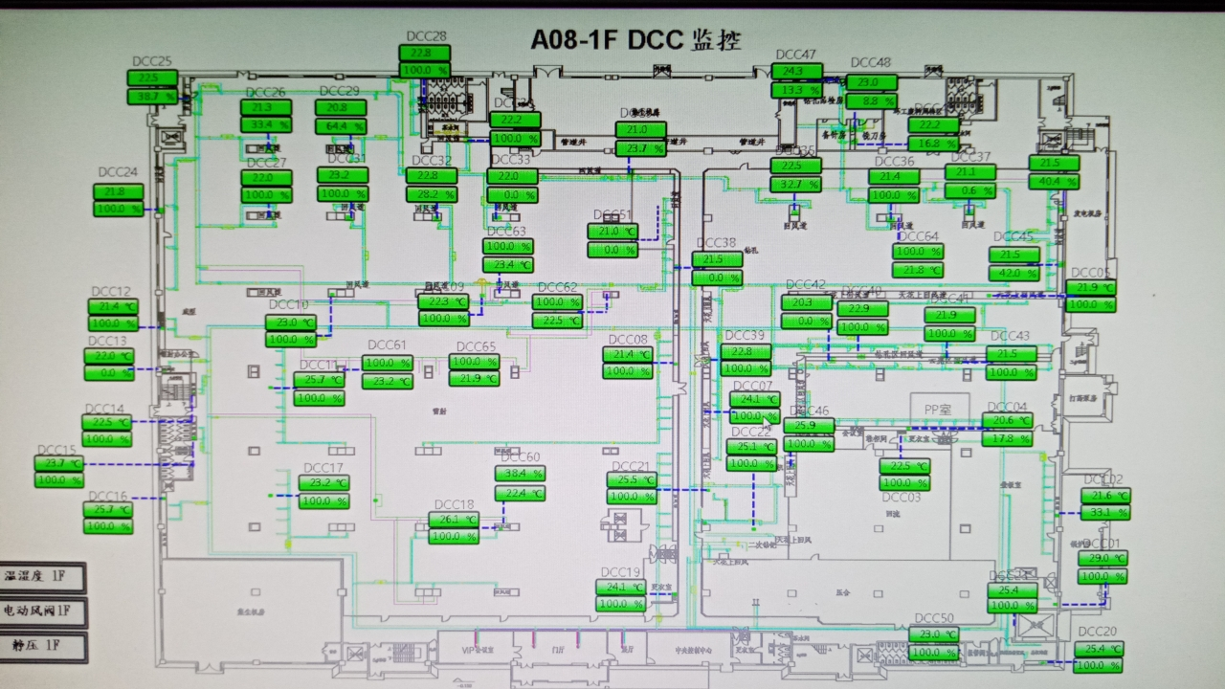
车间 | DCC名称 | 溫溼度看板 | 温度控制中值 | HIHI | HI | LO | LOLO | 湿度 | 看板點位 | 空调箱 | TCV_SP
叠板无尘室 | TCV_02 | TTHT14 | 21.5±1.5 | 23 | 22.6 | 19.4 | 19 | 50 | A08_CR_1F_TTHT_TT14 | MAU201 MAU202 MAU203 | 21.3
 | TCV_03 |  |  |  |  |  |  |  |  |  | 21.5
研发 | TCV_42 | TTHT12 | 22±2 | 24 | 23.6 | 20.4 | 20 |  | A08_CR_1F_TTHT_TT12 |  | 22
 | TCV_43 |  |  |  |  |  |  |  |  |  | 22
成型 | TCV_05 | TTHT20 | 21.5±3 | 25 | 24 | 20 | 19 |  | A08_1F_THT20_T | MAU204 MAU205 | 22
 | TCV_40 |  |  |  |  |  |  |  |  |  | 22
 | TCV_41 |  |  |  |  |  |  |  |  |  | 22
 | TCV_45 |  |  |  |  |  |  |  |  |  | 22
钻孔 | TCV_35 | TTHT21 |  |  |  |  |  |  | A08_1F_THT21_T |  | 22
 | TCV_36 |  |  |  |  |  |  |  |  |  | 22
 | TCV_37 |  |  |  |  |  |  |  |  |  | 22
 | TCV_64 |  |  |  |  |  |  |  |  |  | 22
 | TCV_44 |  |  |  |  |  |  |  |  |  | 22
镭射 | TCV_08 | TTHT05 | 22±2 | 24 | 23.6 | 20.4 | 20 |  | A08_CR_1F_TTHT_TT05 | MAU201 MAU202 MAU203 | 22
 | TCV_11 |  |  |  |  |  |  |  |  |  | 22
 | TCV_12 |  |  |  |  |  |  |  |  |  | 22
 | TCV_14 |  |  |  |  |  |  |  |  |  | 22
 | TCV_15 |  |  |  |  |  |  |  |  |  | 22
 | TCV_16 |  |  |  |  |  |  |  |  |  | 22
 | TCV_17 |  |  |  |  |  |  |  |  |  | 22
 | TCV_18 |  |  |  |  |  |  |  |  |  | 22
 | TCV_19 |  |  |  |  |  |  |  |  |  | 22
 | TCV_60 |  |  |  |  |  |  |  |  |  | 22
 | TCV_61 |  |  |  |  |  |  |  |  |  | 22
 | TCV_24 | TTHT19 |  |  |  |  |  |  | A08_1F_THT19_T | MAU204 MAU205 | 22
 | TCV_25 |  |  |  |  |  |  |  |  |  | 22
 | TCV_26 |  |  |  |  |  |  |  |  |  | 21.5
 | TCV_27 |  |  |  |  |  |  |  |  |  | 21.8
 | TCV_28 |  |  |  |  |  |  |  |  |  | 22
 | TCV_29 |  |  |  |  |  |  |  |  |  | 21.5
 | TCV_30 |  |  |  |  |  |  |  |  |  | 22
 | TCV_31 |  |  |  |  |  |  |  |  |  | 22
 | TCV_32 |  |  |  |  |  |  |  |  |  | 22
 | TCV_33 |  |  |  |  |  |  |  |  |  | 22
 | TCV_34 |  |  |  |  |  |  |  |  |  | 21.2
 | TCV_38 |  |  |  |  |  |  |  |  |  | 22
 | TCV_09 |  |  |  |  |  |  |  |  |  | 22
 | TCV_10 |  |  |  |  |  |  |  |  |  | 22
 | TCV_62 |  |  |  |  |  |  |  |  |  | 22
 | TCV_63 |  |  |  |  |  |  |  |  |  | 21.6

2F
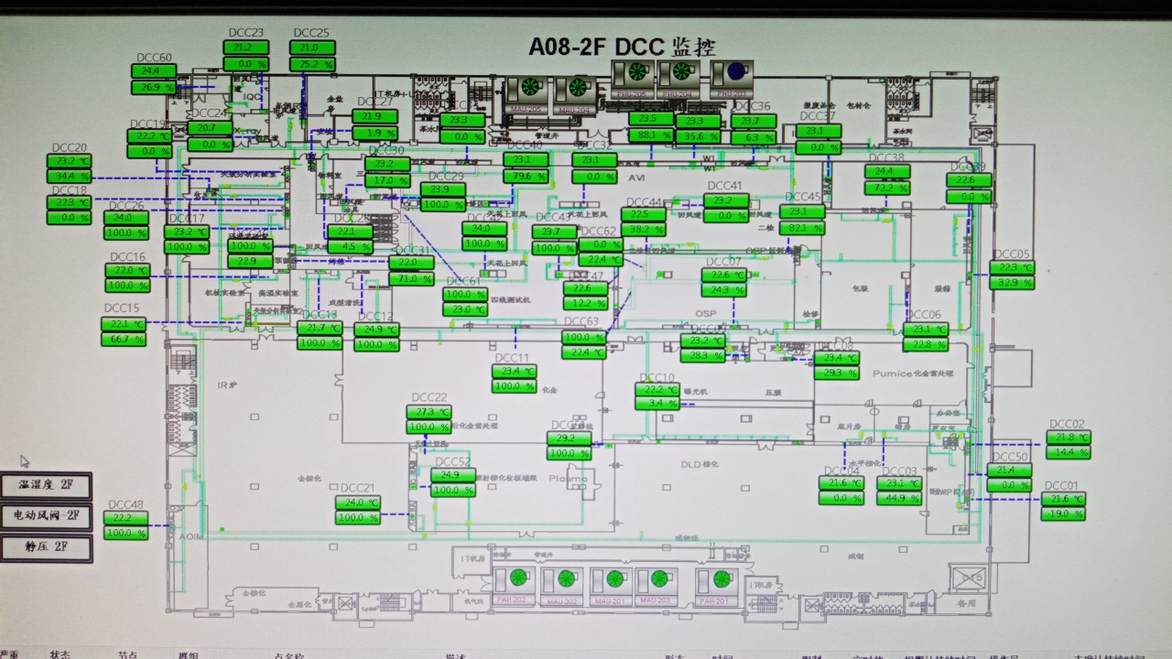
车间 | DCC名称 | 溫溼度看板 | 温度控制中值 | HIHI | HI | LO | LOLO | 湿度 | 看板點位 | 空调箱 | TCV_SP
预叠无尘室 | TCV_01 | TTHT01 | 21.5±1.5 | 23 | 22.6 | 19.4 | 19 | 50 | A08_CR_2F_TTHT_TT01 | MAU201 MAU202 MAU203 | 21.3
 | TCV_02 |  |  |  |  |  |  |  |  |  | 21.3
 | TCV_50 |  |  |  |  |  |  |  |  |  | 21.3
 | TCV_04 | TTHT03 | 21.5±1.5 | 23 | 22.6 | 19.4 | 19 |  | A08_CR_2F_TTHT_TT03 |  | 21.3
 | TCV_03 |  |  |  |  |  |  |  |  |  | 22.5
化金无尘室 | TCV_08 | TTHT11 | 22±2 | 24 | 23.6 | 20.4 | 20 |  | A08_CR_2F_TTHT_TT11 | MAU204 MAU205 | 22
 | TCV_10 |  |  |  |  |  |  |  |  |  | 22
内包装 | TCV_06 | TTHT06 | 23.2±2 | 26 | 25.6 | 22.2 | 22 |  | A08_CR_2F_TTHT_TT06 |  | 23
 | TCV_38 |  |  |  |  |  |  |  |  |  | 23
测试目检 | TCV_11 | TTHT07 | 23.2±2 | 26 | 25.6 | 22.2 | 22 |  | A08_CR_2F_TTHT_TT07 | MAU204 MAU205 | 23.2
 | TCV_32 |  |  |  |  |  |  |  |  |  | 23.6
 | TCV_33 |  |  |  |  |  |  |  |  |  | 23.6
 | TCV_42 |  |  |  |  |  |  |  |  |  | 23.6
 | TCV_43 |  |  |  |  |  |  |  |  |  | 23.6
 | TCV_40 |  |  |  |  |  |  |  |  |  | 23.5
 | TCV_61 |  |  |  |  |  |  |  |  |  | 23.5
 | TCV_34 | TTHT29 | 23.2±2 | 26 | 25.6 | 22.2 | 22 |  | A08_2F_THT29_T |  | 23.5
 | TCV_35 |  |  |  |  |  |  |  |  |  | 23.5
 | TCV_36 |  |  |  |  |  |  |  |  |  | 23.6
 | TCV_41 |  |  |  |  |  |  |  |  |  | 23.2
 | TCV_44 |  |  |  |  |  |  |  |  |  | 23
 | TCV_37 | TTHT30 | 23.2±2 | 26 | 25.6 | 22.2 | 22 |  | A08_2F_THT30_T |  | 23

4F
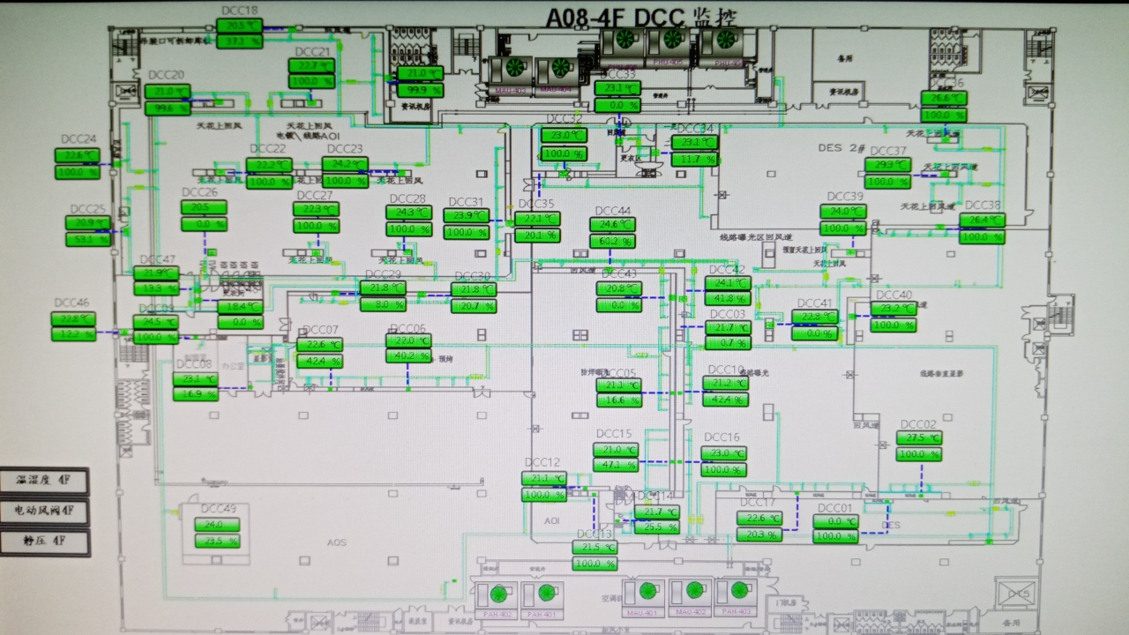
车间 | DCC名称 | 溫溼度看板 | 温度控制中值 | HIHI | HI | LO | LOLO | 湿度 | 看板點位 | 空调箱 | TCV_SP
阻抗量测房 | TCV_47 | TTHT24 | 22±2 | 24 | 23.6 | 20.4 | 20 |  | A08_CR_4F_THT24_TT | MAU403/404 | 22.5
AOI无尘室 | TCV_22 | TTHT19 | 22±2 | 24 | 23.6 | 20.4 | 20 |  | A08_4F_THT19_T | MAU403/404 | 21.5
 | TCV_23 |  |  |  |  |  |  |  |  |  | 21.5
 | TCV_24 |  |  |  |  |  |  |  |  |  | 21.5
 | TCV_25 |  |  |  |  |  |  |  |  |  | 21.6
 | TCV_26 |  |  |  |  |  |  |  |  |  | 20.3
 | TCV_27 |  |  |  |  |  |  |  |  |  | 21.2
 | TCV_28 |  |  |  |  |  |  |  |  |  | 21.6
 | TCV_31 |  |  |  |  |  |  |  |  |  | 22
防焊印刷无尘室 | TCV_06 | TTHT06 | 22±2 | 24 | 23.6 | 20.4 | 20 |  | A08_CR_4F_TTHT_TT06 | MAU401/402 | 22
 | TCV_07 |  |  |  |  |  |  |  |  |  | 22
 | TCV_29 |  |  |  |  |  |  |  |  | MAU403/404 | 21.8
 | TCV_30 |  |  |  |  |  |  |  |  |  | 21.5
防焊曝光无尘室 | TCV_43 | TTHT05 | 22±2 | 24 | 23.6 | 20.4 | 20 |  | A08_CR_4F_TTHT_TT05 | MAU403/404 | 22
 | TCV_05 |  |  |  |  |  |  |  |  | MAU401/402 | 21.8
 | TCV_15 |  |  |  |  |  |  |  |  |  | 21.8
 | TCV_12 |  |  |  |  |  |  |  |  |  | 21.5
线路无尘室 | TCV_39 | TTHT04 | 22±2 | 24 | 23.6 | 20.4 | 20 |  | A08_CR_4F_TTHT_TT04 | MAU403/404 | 22.8
 | TCV_40 |  |  |  |  |  |  |  |  |  | 23
 | TCV_41 |  |  |  |  |  |  |  |  |  | 22.5

